Hoja3
Identificador | Proceso de agregar producto al menu
Breve descripción | Proceso de agregar producto a la cafeteria
Objetivo que se logra con la ejecución del proceso | El usuario lograr añadir los productos que ofrece la cafeteria
Ejecutores del proceso | Usuario
Disparador para el proceso (describe que evento o momento inicia el proceso) | Cuando el usuario selecciona la opcion 2 en el Menu Principal despues de digitar la clave de autenticacion.
Pasos del proceso (se puede agregar un diagrama de flujo) | 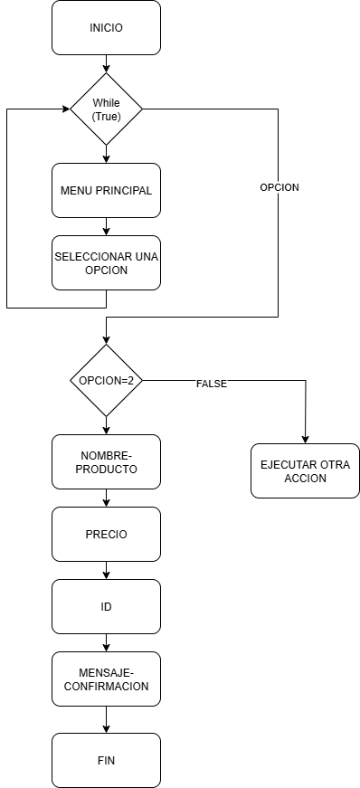

Punto de salida (describe como el proceso puede ser terminado después de ser completado con éxito) | El proceso termina cuando el usuario recibe un mensaje de confirmacion con la ID del producto que acaba de agregar
Puntos de interrupción (describe los eventos cuando el proceso puede ser terminado en el transcurso de su ejecución) | Cuando el usuario digita opciones invalidas o vacias durante el registro de productos Cuando el ID del producto agregado no corresponde con la que muestra el mensaje de confirmacion

